Leeswijzer
Leeswijzer

De tabellenset voor de 'Labour Market Policy database' 2023 bestaat in totaal uit zeventien tabellen, waarvan de laatste twee specifiek zijn samengesteld ten behoeve van Europese monitors: de Youth Guarantee (YG) Monitor en de Long Term Unemployment (LTU) Monitor. Er zijn tabellen over algemene bijstandsuitkeringen, IOAW-, IOAZ- en WW-uitkeringen, re-integratietrajecten AG en diverse re-integratievoorzieningen van gemeenten. Daarnaast zijn er tabellen over re-integratietrajecten WW scholing, re-integratietrajecten WW exclusief scholing en personen met een WGA-uitkering of een Wajong-uitkering én arbeidsvermogen (de doelgroep arbeidsongeschikten). De onderzoekspopulatie van de tabellen bestaat uit personen van 15 jaar tot de AOW-gerechtigde leeftijd (voor de YG/LTU-tabellen tot 65 jaar) die op enig moment in 2023 een bepaalde uitkering of voorziening hadden. Verder omvat de populatie alleen personen die volgens de Basisregistratie Personen (BRP) op enig moment in de verslagperiode ingeschreven stonden in een Nederlandse gemeente. Van personen van wie de leeftijd of geslacht niet bekend is, kan niet worden bepaald of ze tot de onderzoekspopulatie behoren en dus worden zij niet meegenomen in dit onderzoek.
In alle tabellen worden de stand, instroom en uitstroom weergegeven. Ook de herkomst van instroom en bestemming van uitstroom zijn opgenomen. De tabellen zijn uitgesplitst naar geslacht, leeftijdsklasse en registratieduur. Voor leeftijdsklasse en registratieduur worden in de YG/LTU-tabellen (16 en 17) afwijkende indelingen gebruikt ten opzichte van de LMP-tabellen (1 tot en met 15).

In deze leeswijzer wordt de inhoud van de tabellen toegelicht met tabel 4 over WW-uitkeringen als voorbeeld, waarbij een aantal cijfers wordt uitgelicht.

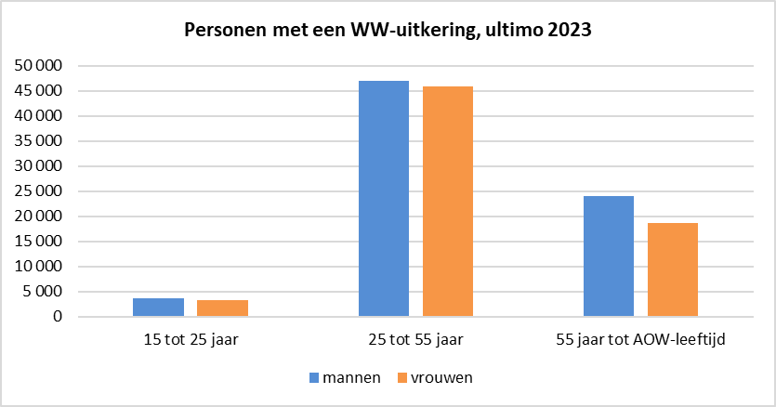
Personen met een WW-uitkering
Tabel 4 laat zien dat aan het eind van 2023 ruim 142 duizend personen een uitkering krachtens de Werkloosheidswet (WW) ontvingen. Het gaat om 75 duizend mannen en 68 duizend vrouwen. In de figuur hiernaast is de verdeling naar geslacht en leeftijdsklasse weergegeven. Te zien is dat voor alle leeftijdsklassen het aantal mannen iets hoger is dan het aantal vrouwen. Van de ruim 142 duizend personen met een WW-uitkering eind 2023, stonden er op dat moment 74 duizend tot een duur van 6 maanden geregistreerd. Dit betekent dat zij minimaal 1 dag en maximaal 6 maanden aaneengesloten één of meer uitkeringen ontvingen of stonden ingeschreven bij UWV als werkzoekende. De overige 69 duizend personen waren 6 maanden of langer geregistreerd, waarvan de meesten (36 duizend) 12 maanden of langer geregistreerd stonden.

De registratieduur neemt toe met de leeftijd. In de leeftijdsklasse 15 tot 25 jaar valt de registratieduur in ruim 90 procent van de gevallen in duurklasse tot 6 maanden. Bij de personen van 55 jaar tot de AOW-leeftijd is het aandeel van deze duurklasse 33 procent. Een registratieduur van 12 maanden of meer komt in de oudste leeftijdsgroep het meest voor. Dit is te zien in de figuur hieronder.
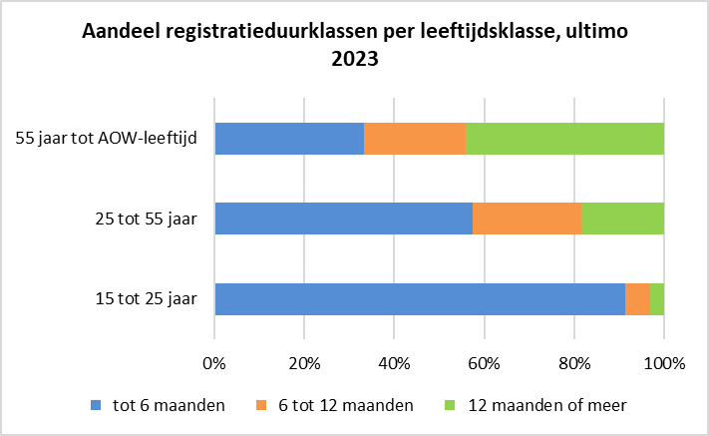

In tabel 4 is in de kolom 'Instroom' te zien dat er in 2023 ongeveer 277 duizend instroommomenten in de WW waren. Dit betekent dat er in 2023 bijna 277 duizend keer iemand de WW is ingestroomd. Personen kunnen meerdere keren zijn ingestroomd. Uit de kolom 'Herkomst instroom' blijkt dat het grootste deel hiervan, 161 duizend, is ingestroomd vanuit werk, waarbij zij niet geregistreerd stonden. Dit betekent dat zij niet stonden ingeschreven als werkzoekende bij UWV of een uitkering (anders dan bijstand, AO of WW) ontvingen. 49 duizend instroommomenten in de WW zijn van personen die zijn ingestroomd vanuit werk, waarbij zij wel geregistreerd waren. Deze personen stonden dus naast hun baan ingeschreven als werkzoekende bij UWV of ontvingen een uitkering (anders dan bijstand, AO of WW).
In de kolom 'Uitstroom' is te vinden dat er in 2023 ongeveer 265 duizend uitstroommomenten uit de WW zijn, waarvan bijna 165 duizend keer naar werk. Dit betekent dat van alle keren dat er in 2023 iemand uit de WW stroomde, twee derde van de desbetreffende personen een maand later werk had. Van de uitstroom naar werk, hadden de uitstromende personen 1 320 keer gesubsidieerd werk een maand na de uitstroom. Ruim 70 duizend uitgestroomde personen had een maand na uitstroom bijstand of WW of verkeerde in NUG-positie. Er waren 3 400 uitstroommomenten uit de WW vanwege het bereiken van de AOW-gerechtigde leeftijd.
In de twee cirkeldiagrammen worden de aantallen per herkomstklasse instroom en per uitstroombestemming getoond.
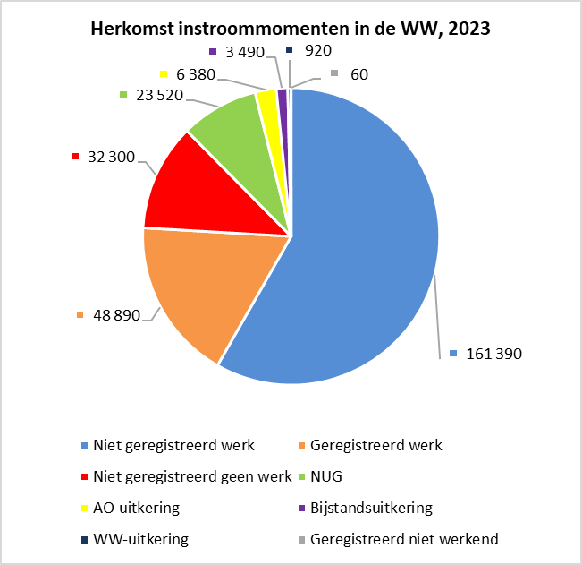 | 